Bugs
ID del Bug | TC asociado | Fecha de Creación | Descripción | Pasos para repruducirlo | Severidad | Prioridad | Estado | Solucion aplicada (opcional) | Observaciones | Muestra

1 | TC_001 | 2025-05-21 | Error en la conversión de formato: la cadena que se intenta convertir no esta en el formato correcto de fecha "dd/MM/yy" o en el formato hora "HH:mm" correcto lo que genera un Invalid time value | 1. Iniciar la aplicacion y ya se puede ver que no carga los componentes | Critico | Alta | Resuelto | Se reviso la base de datos y se puede observar que hay horarios que no cumplen con el formato hora "HH:mm" como por ejemplo "10" o "20" en la BD lo que genera el error de conversion. | Se decidio resolverlo ya que no se podia llevar adelante el testeo de la aplicacion si en la pantalla principal ya se bloqueaba. | 
2 | TC_006 | 2025-05-23 | Error en la validación de la edad ingresada, los numero posibles pueden ser en el rango definido (10 a 80) y deben ser enteros, en este caso permite el ingreso de numeros decimales lo que no seria correcto ni logico. | 1. Iniciar sesion con usuario con permisos de visitante 2. Ingresar a alguna actiividad que tenga cupos disponibles, hacer click en reservar 3. ingresar nombre completo "prueba testing". 4. ingresar el DNI "12345678". 5. ingresar la edad (cualquier numero decimal entre 10 y 80) ej: 10.5 (con punto division) 6. ingresar un email: testing@testing.com 7. Seleccionar un talle de la lista: "L" 8. hacer click en "+ Agregar Persona". y el sistema la agregara correctamente, se puede corroborar con la informacion que muestra el sistema. | Menor | Baja | Creado |  |  | 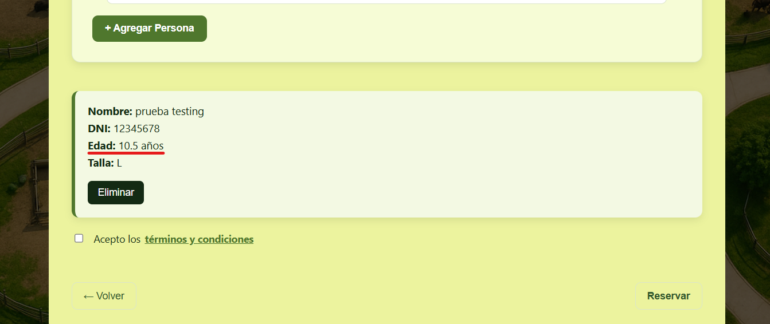
3 | TC_007 | 2025-05-23 | Error en la validación del campo de correo electrónico: La aplicación permite ingresar direcciones de email que no cumplen con la sintaxis válida de una dirección de correo electrónico, según el estándar RFC 5322. Actualmente, es posible ingresar múltiples caracteres @ (por ejemplo: nombre@nombre@dominio.com), lo cual no es correcto. | 1. Iniciar sesion con usuario con permisos de visitante 2. Ingresar a alguna actiividad que tenga cupos disponibles, hacer click en reservar 3. ingresar nombre completo "prueba testing". 4. ingresar el DNI "12345678". 5. ingresar la edad (cualquier numero entero entre 10 y 80) ej: 10 6. ingresar un email: nombre@incorrecto@gmail.com 7. Seleccionar un talle de la lista: "L" 8. hacer click en "+ Agregar Persona". y el sistema la agregara correctamente, lo que generaria que nunca le llegue el email a la persona | Severo | Alta | Creado |  |  | 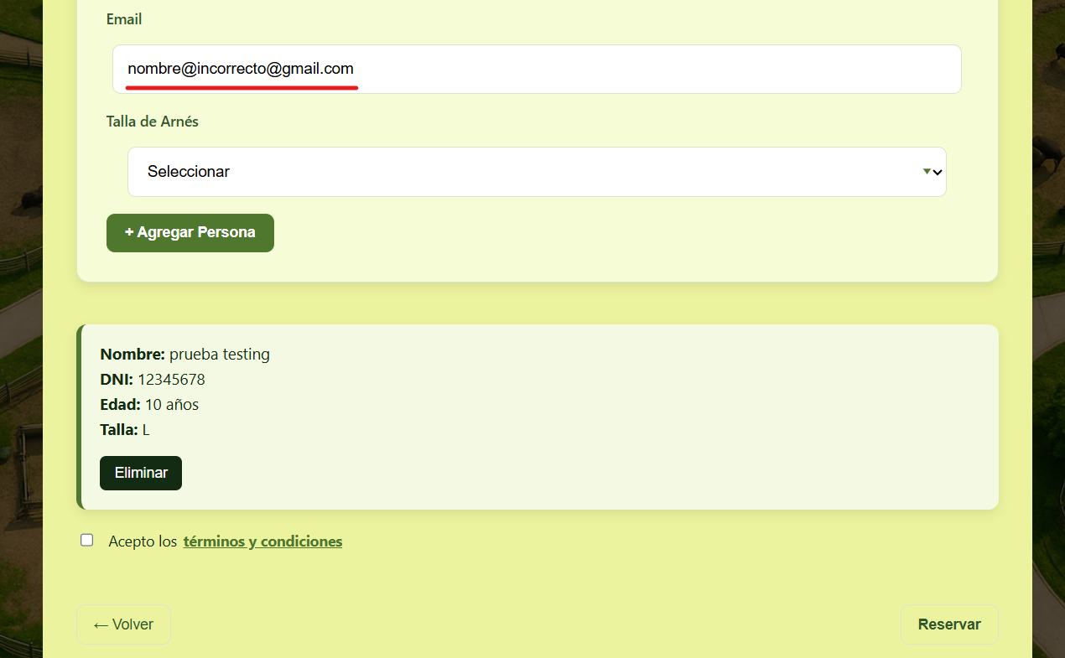
4 | TC_009 | 2025-05-24 | Error en el formato de hora de finalización de actividad: Muestra en la casilla de "fin" correspondiente a la hora de finalización de la actividad "Safarí" con fecha 21/05/2025 una hora con formato 'hh' cuando debe mostrar una hora con formato 'hh:mm'. | 1. Iniciar sesión con usuario con permisos de visitante. 2. Hacer scroll hasta encontrar actividad "Safarí" con fecha 21/05/25 y se puede ver que el formato de la hora fin no es correcta. | Cosmetico | Media | Resuelto | Si se revisa la Base de Datos podemos observar en la tabla "ACTIVIDAD" que algunas activiades en su atributo 'horaFin' tienen una hora con un formato diferente a las demas (hh). El error se solucionó editando el formato de la hora fin con el formato correcto (hh:mm) en las filas con el error.
5 | TC_011 | 2025-05-26 | Error en la validación del nombre: La aplicación permite ingresar un nombre con más de 50 caracteres cuando no debería , sin embargo, permite hacer la reserva incorrectamente | 1. Iniciar sesión con usuario con permisos de visitante. 2. Ingresar a alguna actividad que tenga cupos disponibles, hacer click en reservar. 3. Ingresar un nombre con más de 50 caracteres, por ejemplo: "Alan Britosssssssssssssssssssssss Britosssssssssssssssssssssss" 4. Ingresar el DNI: "12345678". 5. Ingresar la edad: 12. 6. Ingresar un email: prueba@testing.com 7. Seleccionar un talle de la lista: "XL". 8. Hacer click en "+ Agregar Persona". Vemos que el sistema permite agregar esa persona con ese nombre inválido. | Severo | Media | Creado |  |  | 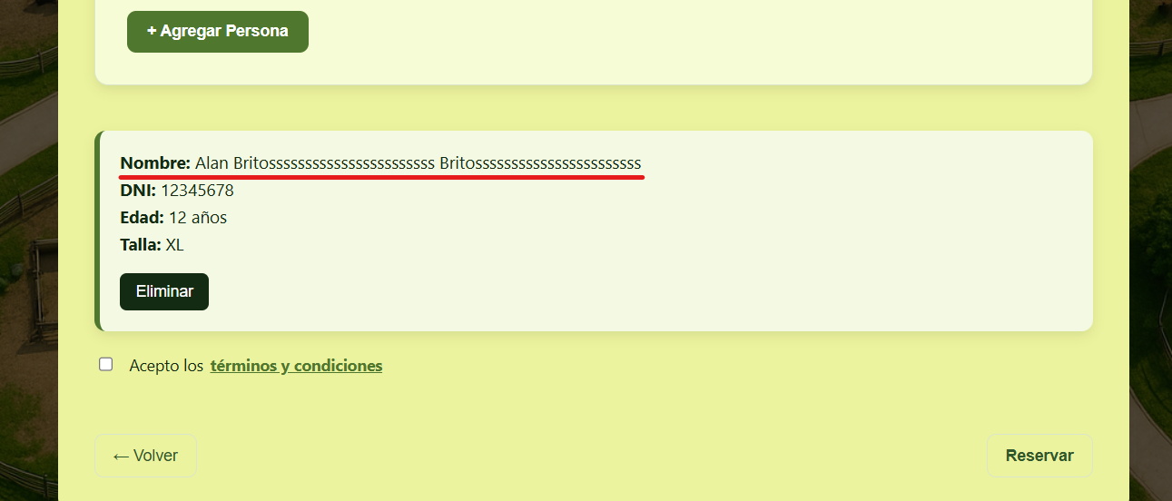
6 | TC_010 | 2025-05-26 | Error en la validación del nombre: La aplicación actualmente permite ingresar nombres con caracteres inválidos y vemos que permite hacer la reserva cuando no deberia | 1. Iniciar sesión con usuario con permisos de visitante. 2. Ingresar a alguna actividad que tenga cupos disponibles, hacer click en reservar. 3. Ingresar un nombre con caracteres inválidos, por ejemplo: "Alan Britos%.25". 4. Ingresar un DNI: "12345678". 5. Ingresar una edad: 12. 6. Ingresar un email: prueba@testing.com. 7. Ingresasr un talle de la lista "XL". 8. Hacer click en "+ Agregar Persona". Vemos que el sistema permite agregar a la persona con un nombre no válido. | Severo | Media | Creado |  |  | 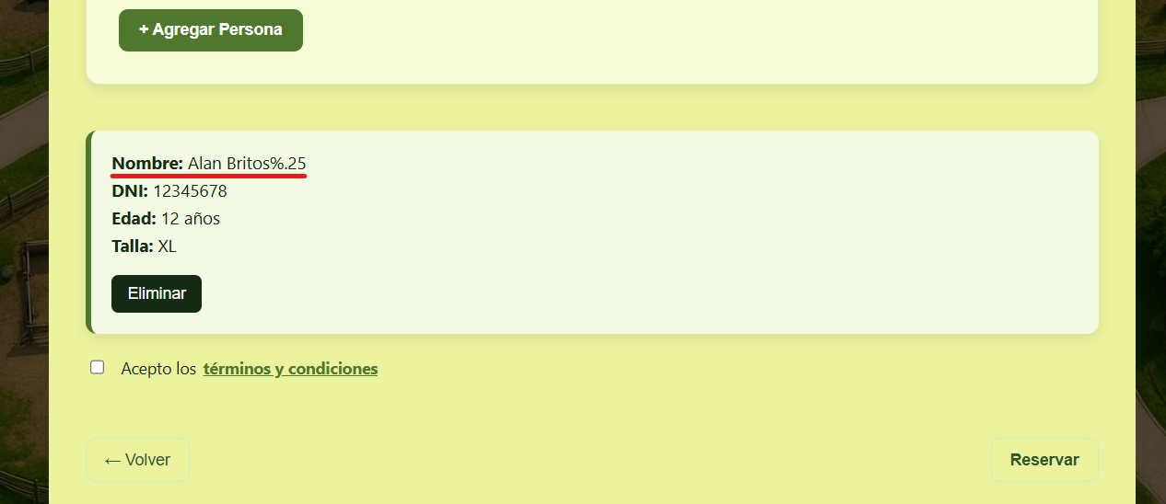
7
8
9
10
11
12
13
14
15

